关系图
STEP1：蓝怡创建物流单号

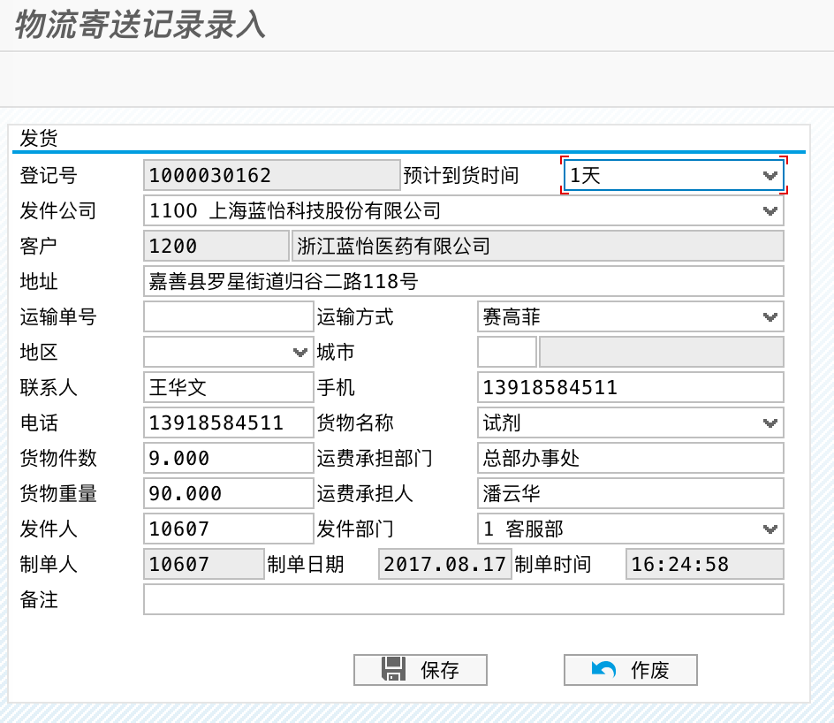

ZSD010程序调整如下：
1、当运输方式为中集冷云时，显示箱子数量及规格选择的列表；其他运输方式维持不变；
2、箱子的总数替代原“货物件数”；
3、增加一个物流纸箱规格的配置表；

ZSD010_CF01
物流纸箱规则配置表
TYPEID | C10 | 流水号
VENDOR | C10 | 运输方式
NAME | C50 | 名称
MODEL | C50 | 型号
TEMP | C50 | 工作温区
VOLUME | QUAN133 | 体积

纸箱规格
温度范围
体积
数量

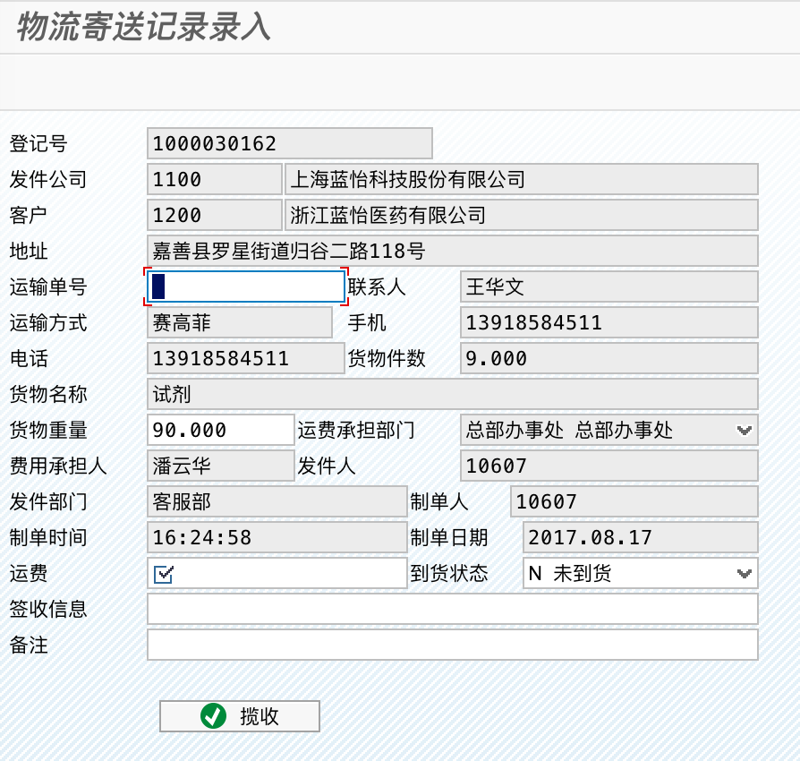
揽收时，先打印中集冷云面单，然后在ZSD010中扫描面单号；

揽收时，底部需要总价纸箱信息；

揽收成功后，向中间库写订单数据；

纸箱规格
温度范围
体积
数量

bill_inf_main | 运单主表 |  | bill_send_inf | 温度计主表 |  |  | bill_send_inf_dt | 温度计明细表
Bill_no_ailex | varchar(50) | 蓝怡登记号 | Temp_id | varchar(50) | 流水号 |  | Temp_id | varchar(50) | 流水号
Bill_no_ailex_date | varchar(20) | 制单日期 | Bill_no_ailex | varchar(50) |  |  | Bill_no_ailex | varchar(50)
Bill_no_zj | varchar(50) | 运输单号 | Send_date | varchar(20) | 报告创建时间 |  | Send_date | datetime | 温度计时间
Bill_no_zj_date | varchar(20) | 揽收日期 | Position | varchar(20) | GSP坐标，暂时为空 |  | Temp | decimal(4, 2) | 温度
Cydw | varchar(100) | 承运商 | Temp_no | varchar(50) | 设备编号
SHdw | varchar(200) | 收货单位 | Temp_na | varchar(50) | 设备名称
SHdz | varchar(200) | 收货地址 | State | varchar(10) | 报告状态
SHr | varchar(20) | 收货人 | Temp_l | varchar(20) | 最低温度
SHdh | varchar(20) | 收货电话 | Temp_h | varchar(20) | 最高温度
SHRsj | varchar(11) | 收货人手机 | Temp_avg | varchar(20) | 平均温度
FHdw | varchar(200) | 发货单位 | Start_datetime | datetime | 开始时间
FHdz | varchar(200) | 取发货单位的地址 | End_datetime | datetime | 结束时间
FHr | varchar(20) | 发货人 | Point_num | varchar(20) | 记录总点数
FHdh | varchar(20) | 发货电话 | Point_time | varchar(20) | 记录总时长
FHRsj | varchar(11) | 发货人手机 | Temp_l_wp | varchar(20) | 高温警告点数
BZ_ailex | varchar(200) | 蓝怡备注 | Temp_h_wp | varchar(20) | 低温警告点数
BZ_zj | varchar(200) | 中集备注 | Temp_l_wt | varchar(20) | 高温警告时长
State | varchar(1) | 订单状态 | Temp_h_wt | varchar(20) | 低温警告时长
Bill_no_ailex_new | varchar(50)
Amount | int | 纸箱总数
REQdatetime | date | 需求到货日期=揽收日期+预计到货天数
QSHZ | varchar(500) | 签收回执文件路径 | bill_cargo_inf | 装箱明细 |  |  | ZSD010_CF01 | 物流纸箱规则配置表
WDJL | varchar(500) | 温度记录文件路径 | Bill_no_ailex | varchar(50) | 蓝怡登记号 |  | TYPEID | C10 | 流水号
 |  |  | NAME | C50 | 名称 | 取自SAP表ZSD010_CF01 | VENDOR | C10 | 运输方式
 |  |  | MODEL | C50 | 型号 |  | NAME | C50 | 名称
 |  |  | TEMP | C50 | 工作温区 |  | MODEL | C50 | 型号
 |  |  | Volume | decimal(18, 3) | 体积 | ZSD010_CF01-VOLUME * 数量 | TEMP | C50 | 工作温区
 |  |  | Amount | int | 数量 |  | VOLUME | QUAN133 | 体积
纸箱规格
温度范围
体积
数量

流程图
蓝怡交货单
签收回执

蓝怡交货单
签收回执

蓝怡交货单
签收回执

蓝怡运单
中集运单

纸箱规格1
温度计1

纸箱规格2
温度计2

纸箱规格n
温度计n

1 | ZSD010点击“揽收”按钮以后，蓝怡创建运单，并写入中集运单号，状态为1；
 | 蓝怡物流人员打印物流面单，并贴在箱子上；
2 | 中集定时读取中间库bill_inf_main表，状态为1的记录，并从bill_cargo_inf表中获得需要准备的箱数及规格；
3 | 中集的物流人员根据步骤2的中间表的运单号及箱数进行核对并揽收；
4 | 运输过程中，中集更新运单状态为2；
5 | 客户签收运单后，随货通行单拍照，并通过接口传输温度报告、签收回执，以及写入温度记录bill_send_inf、bill_send_inf_dt；

